بوعلی
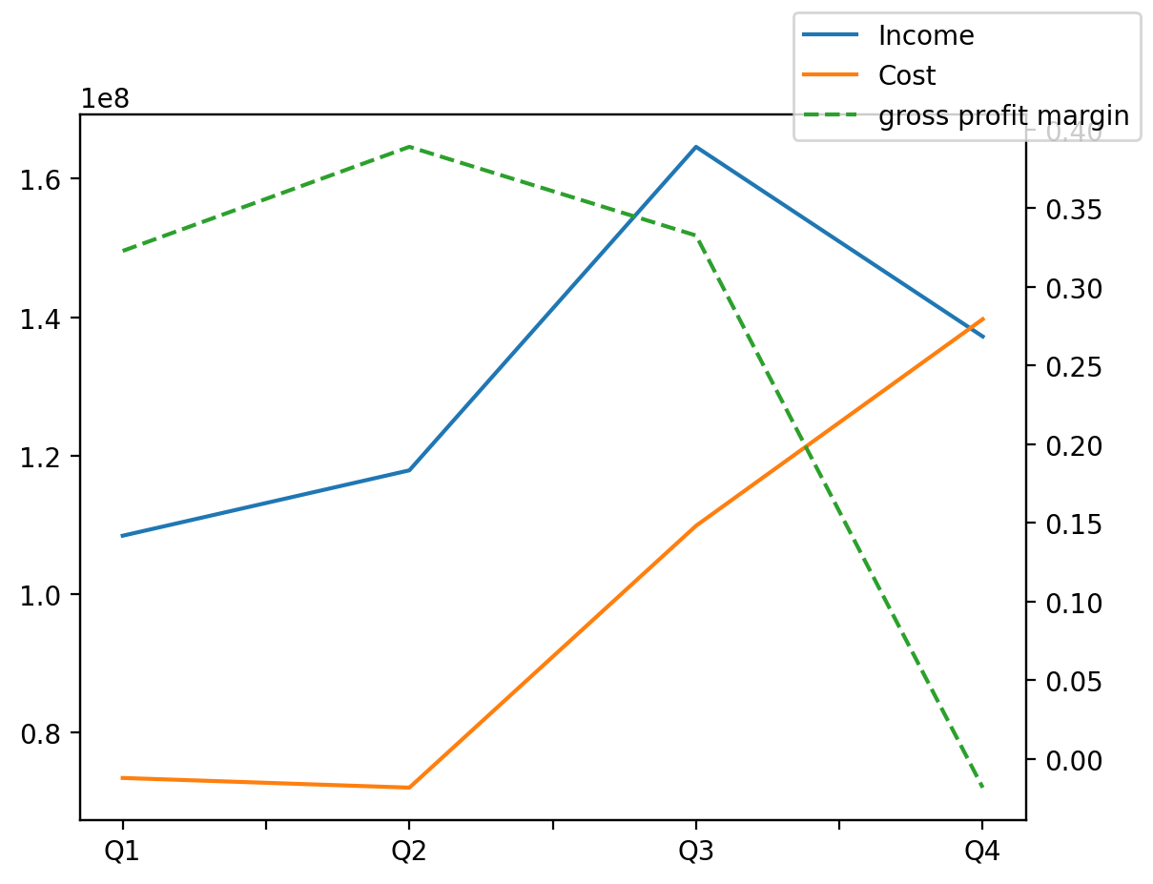
1402/12/29 | Q1 | Q2 | Q3 | Y | Q4 | Q2 / Q1 | Q3 / Q2 | Q4 / Q3
درآمد های عملیاتی | 108429128 | 117874400 | 164612646 | 528127295 | 137211121 | 0.087110098312 | 0.39650887725 | -0.16646063146
بهای تمام شده | -73431611 | -72031406 | -109867092 | -395041415 | -139711306 | -0.019068150364 | 0.52526652055 | 0.27163924572
سود(زیان)ناخالص | 34997517 | 45842994 | 54745554 | 133085880 | -2500185 | 0.30989275611 | 0.19419674029 | -1.045669188
هزینه های عمومی اداری فروش | -6055069 | -6288708 | -8031317 | -39242689 | -18867595 | 0.038585687463 | 0.27710127422 | 1.3492529307
سود(زیان)عملیاتی | 39073997 | 26148733 | 48516884 | 110762178 | -2977436 | -0.33078939941 | 0.85542006949 | -1.061369069
سایر درآمدهای غیر عملیاتی | 4964347 | 1154720 | 3937340 | 7484210 | -2572197 | -0.76739740393 | 2.409778994 | -1.6532829271
سود(زیان)خالص | 39477980 | 21618526 | 43893526 | 95170745 | -9819287 | -0.45239026921 | 1.0303662701 | -1.223706954
مواد مستقیم مصرفی | 78998164 | 82240990 | 83298040 | 363708545 | 119171351 | 0.041049384388 | 0.012853079711 | 0.43066212602
سربارتوليد | 3300164 | 3593830 | 4288257 | 21588475 | 10406224 | 0.088985274671 | 0.19322755946 | 1.4266791846

